상품제안서
아날도바시니 스포츠20 전사타올 | 상품코드: F07191

 |  |  |  |  |  |  | 02-412-0044 | www.easy1.co.kr
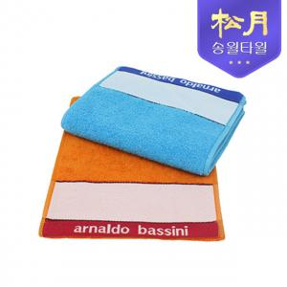

【상세/제작정보】

【인쇄/포장옵션】 | 풀칼라 / 포장지포장

【공급단가】 | 수량 | 150~ | 500~ | 1,000~ | 2,000~ | 3,000~
*VAT별도 | 단가 | 2,310원 | 2,230원 | 2,140원 | 2,060원 | 2,000원

【상품 URL】 | http://www.easy1.co.kr/src/goods_detail.php?gdno=7191

